상품제안서
송월타올 핸들패키지 선물세트 NO.18 (호텔수건200G 40수2매+띠지+스티커) | 상품코드: S42261

 |  |  |  |  |  |  | 02-713-8555 | www.synergygift.co.kr
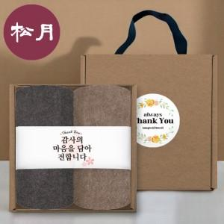

【상세/제작정보】 | <p><span style="font-size: 12pt;">* 기본 크라프트 케이스 컬러 스티커 제작부착 + 타올 띠지 컬러인쇄 포함입니다.</span></p>

【인쇄/포장옵션】 | 실크, 2매기본자수 / 포장불가능

【공급단가】 | 수량 | 30~ | 100~ | 500~ | 1,000~ | 2,000~
*VAT별도 | 단가 | 13,830원 | 13,080원 | 12,440원 | 12,120원 | 11,910원

【상품 URL】 | https://www.synergygift.co.kr:443/src/goods_detail.php?gdno=42261

